Додаток_№1_форма_пропозиції
Додаток №1 до Запиту_3049SP
Фірмовий бланк
Форма цінової пропозиції
(Назва Учасника), надає свою пропозицію щодо участі у закупівлі Переносок для тварин
Відомості про підприємство |  |  | Повне найменування учасника – суб’єкта господарювання
 |  |  | Ідентифікаційний код за ЄДРПОУ або реєстраційний номер облікової картки платника податків
 |  |  | Реквізити (адреса - юридична та фактична, телефон, факс, телефон для контактів, e-mail, розрахунковий рахунок)
Відомості про особу (осіб), які уповноважені представляти інтереси Учасника |  |  | (Прізвище, ім’я, по батькові, посада, контактний телефон)
Додаткова інформація: 1. Вартість доставки, розвантаження та завантаження товару, пакування, маркування та брендування мають бути включеними у вартість. 2. Постачальник повинен вказати торгові марки продукції, надати фото запропанованих товарів та інструкції зі складанння коробки. 3. Кожна партія товару повинна супроводжуватись документами, визначеними у вимогах до якості. Під час поставки також мають бути надані: інструкції з експлуатації та гарантійні талони для кожної позиції товару. 4. У разі виявлення неякісного товару або такого, що не відповідає умовам договору, учасник-переможець зобов’язаний замінити неякісний товар протягом 5 робочих днів з моменту виявлення неякісного товару на якісний без будь-якої додаткової оплати з боку замовника. Вимоги до умов поставки, транспортування, пакування та брендування наборів: Товар має бути упакований таким чином, щоб забезпечити повне збереження його цілісності до місця поставки. Файли для здійснення друку у відповідному форматі надаються переможцю закупівлі.
№ з/п | Найменування товарів | Технічні характеристики та опис | Кількість, шт | Найменування товарів Технічні характеристики та опис | Ціна, за одиницю, (з урахуванням всіх податків і зборів) * | Вартість, грн., (з урахуванням всіх податків і зборів) * | Умови оплати, (прописати % передплати /післяплати) | Термін поставки товару, (прописати календарних днів)
 | Запит** |  |  | Пропозиція (вказати модель, торгову марку, виробника, параметри та характеристики продукції, гарантійний термін, фото обов'язково) |  |  | Пропозиція | Пропозиція
1 | 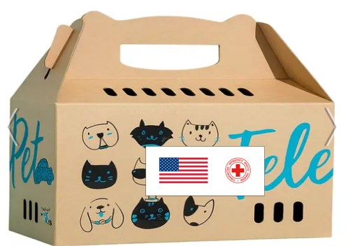 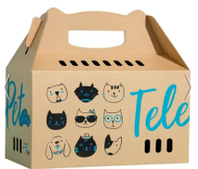 Коробка-переноска "ТелеПет" або аналог Наявність інструкції зі складанння коробки !!! | Тип виробу: Переноска (контейнер) для транспортування домашніх тварин Габаритні розміри: довжина — від 430 до 480 мм ширина — від 200 до 250 мм висота — від 410 до 460 мм Матеріал: тришаровий міцний картон або еквівалентний матеріал (екологічно безпечний) Максимальне навантаження: 6 - 8 кг Тип тварин: коти, дрібні породи собак та інші невеликі домашні тварини Конструкція: складна (поставляється у розібраному вигляді) Конструктивні особливості: Посилені ручки для зручного транспортування Посилене дно для підвищеної міцності Надійні замки, що запобігають самостійному відкриттю тваринами Вентиляційні отвори для циркуляції повітря Країна виробництва: Україна Нанесення візуалізації: Логотип ТЧХУ і Державний Департамент США Наліпка прямокутна, яка розміщена на коробціі з двох сторін. Розмір: 20х8 см Матеріал: біла самоклеюча плівка глянцева на вініловій основі (тип Oracal або еквівалент з аналогічними характеристиками адгезії). Друк: повнокольоровий, 4+0; Тип друку: УФ-друк або екосольвентний друк високої якості. | 1000 |  |  | 0.00

2 | 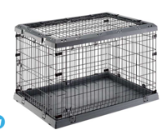 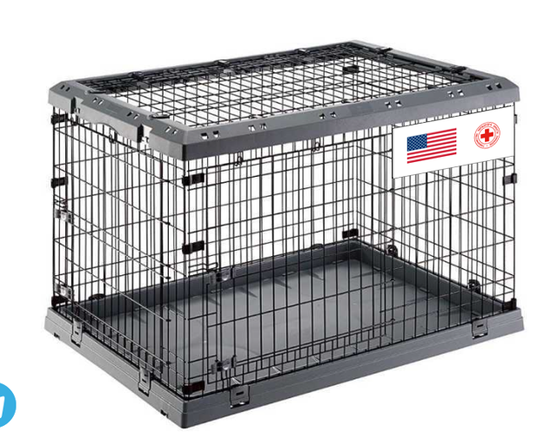 Складна клітка для собак з двома або трьома дверцятами Ferplast (Ферпласт) Superior розмір 107х77х73,5 см або аналог | Тип: складна (розбірна) металева клітка для собак Габаритні розміри: довжина: від 100 до 110 см ширина: від 72 до 80 см висота: від 70 до 78 см Матеріал: метал (сталеві прути) Покриття: антикорозійне (порошкове фарбування або еквівалент) Конструкція: складна (можливість компактного зберігання та транспортування) наявність не менше 2 дверей (допускається 3) двері з надійними замками/фіксаторами Комплектація: знімний піддон (пластиковий або інший вологостійкий матеріал) ручки для перенесення (за наявності у моделі) Безпека: відсутність гострих кромок надійне з’єднання елементів конструкції Гарантія — не менше 12 місяців. Нанесення візуалізації: Логотип ТЧХУ і Державний Департамент США Брендування клітки: брендування має бути здійснено за допомогою друку на пластику та причеплено до сітки. Кріплення: по 4 кутках на стяжки або інша альтернатива яку запропонує підрядник. Табличка: має бути розміщена з обох боків клітки. Розмір таблички 5х12 см. ТЗ: Пластик 3-4 мм, білого кольору Друк: 4+1 Перформація: отвори 4 штуки (діаметр 5 +-1мм) | 25 |  |  | 0.00

3 | Складна клітка для собак з двома або трьома дверцятами Ferplast (Ферпласт) Superior розмір 92х58,5х62,5 см або аналог | Тип: складна (розбірна) металева клітка для собак Габаритні розміри: довжина — від 88 до 98 см ширина — від 55 до 63 см висота — від 60 до 66 см Матеріал: антикорозійне (порошкове фарбування або еквівалент) Покриття: антикорозійне (фарбоване або порошкове) Конструкція: складна (можливість компактного зберігання та транспортування) наявність не менше 2 дверей (допускається 3) двері з надійними замками/фіксаторами Комплектація: знімний піддон (пластиковий або інший вологостійкий матеріал) ручки для перенесення (за наявності у моделі) Безпека: відсутність гострих кромок надійне з’єднання елементів конструкції Гарантія — не менше 12 місяців. Нанесення візуалізації: Логотип ТЧХУ і Державний Департамент США Брендування клітки: брендування має бути здійснено за допомогою друку на пластику та причеплено до сітки. Кріплення: по 4 кутках на стяжки або інша альтернатива яку запропонує підрядник. Табличка: має бути розміщена з обох боків клітки. Розмір таблички 5х12 см. ТЗ: Пластик 3-4 мм, білого кольору Друк: 4+1 Перформація: отвори 4 штуки (діаметр 5 +-1мм) | 25 |  |  | 0.00

Всього вартість пропозиції, грн* |  |  |  |  | 0.00
* Товариство Червоного Хреста України є громадською неприбутковою організацією і просить надати максимальні знижки на послуги/роботи, вказані у ціновій пропозиції.
** Закупівля здійснюється окремими позиціями/лотами.
Пропозицію надати у форматі .pdf та у форматі Exel
Примітка: вартість одиниці продукції та загальну вартість пропозиції потрібно заповнювати у гривнях, зазначаючи цифрове значення, яке має не більше двох знаків після коми.
Ми погоджуємось, що всі витрати, пов’язані з доставкою товару, завантажувально-розвантажувальними роботами, здійснюються за рахунок Постачальника за адресою: Київська обл., с. Мартусівка (точна адреса буде надана переможцю закупівлі під час підписання договору).
Ми ознайомлені та погоджуємося з Умовами типового Договору ТЧХУ (Додаток №2 до Запиту).
Ми погоджуємося з умовами, що Замовник має право розділити дану закупівлю між декількома постачальниками за умови наявності більш вигідних умов на різні позиції.
Ми погоджуємося з умовами, що Ви можете відхилити нашу чи всі надані пропозиції, та розуміємо, що Ви не обмежені у прийнятті будь-якої іншої пропозиції з більш вигідними для Вас умовами.
Ми погоджуємось зафіксувати цінову пропозицію протягом 90 календарних днів з дати подачі тендерної документації.
Подаючи свою пропозицію ми підтверджуємо повну комплектацію та відповідність умовам зазначеним в Запиті.
Учасники повинні надсилати цінові пропозиції з підписом і печаткою (за наявності).

Керівник організації/ФОП:____________________________ ( ____________________)
МП підпис ПІБ

